Données
ISSA OUEDRAOGO

 | Produits | Dimension unitaire | La | Lo | Ha | Dimension en mètre cube | Coûts unitaires (+15% «express») | Prix de vente unitaire | Lots | Demande max. | Demande min. | Projection de ventes trim 1 | Projection Mois 1

 | P1 | 1x0,4x0,45 m | 1 | 0.4 | 0.45 | 0.18 | 6.75 | 10.87 | 50 | 5390 | 5080 | 5235 | 1556
 | P2 | 0,5x0,5x0,9 m | 0.5 | 0.5 | 0.9 | 0.225 | 13.5 | 21.74 | 100 | 6290 | 5980 | 6135 | 1823
Trim 1 et trim 4 | P3 | 0,9x0,5x1½ m | 0.9 | 0.5 | 1.5 | 0.675 | 20 | 35.02 | 100 | 3880 | 3370 | 3625 | 1077 |  |  |  |  |  |  |  |  |  |  |  |  |  |  | 0 | 0 | 0 | 0 | 0 | 0 | 0 | 0 | 0 | 0 | 0 | 0 | 0
 | P4 | 1x0,5x1 m | 1 | 0.5 | 1 | 0.5 | 29 | 42.26 | 100 | 2960 | 2760 | 2860 | 850 |  |  |  |  |  |  |  |  |  |  |  |  |  |  | 849.92570579 | 849.92570579 | 849.92570579 | 849.92570579 | 849.92570579 | 849.92570579 | 849.92570579 | 849.92570579 | 849.92570579 | 849.92570579 | 849.92570579 | 849.92570579 | 10199.10847
 | P5 | 0,5x1x1½ m | 0.5 | 1 | 1.5 | 0.75 | 35 | 59.17 | 50 | 4800 | 4700 | 4750 | 1412 |  |  |  |  |  |  |  |  |  |  |  |  |  |  |  |  |  |  |  |  |  |  |  |  |  |  | 0
Trim 1 et trim 4 | P6 | 0,5x1x1,8 m | 0.5 | 1 | 1.8 | 0.9 | 42 | 64 | 100 | 1690 | 1590 | 1640 | 487 |  |  |  |  |  |  |  |  |  |  |  |  |  |  | 487.36998514 | 487.36998514 | 487.36998514 | 487.36998514 | 487.36998514 | 487.36998514 | 487.36998514 | 487.36998514 | 487.36998514 | 487.36998514 | 487.36998514 | 487.36998514 | 5848.4398217
 | P7 | 0,5x1x1¾ m | 0.5 | 1 | 1.75 | 0.875 | 54 | 82.11 | 50 | 2480 | 2430 | 2455 | 730 |  |  |  |  |  |  |  |  |  |  |  |  |  |  | 729.56909361 | 729.56909361 | 729.56909361 | 729.56909361 | 729.56909361 | 729.56909361 | 729.56909361 | 729.56909361 | 729.56909361 | 729.56909361 | 729.56909361 | 729.56909361 | 8754.8291233
 | P8 | 1,8x1x1 m | 1.8 | 1 | 1 | 1.8 | 59 | 85.73 | 10 | 7530 | 7490 | 7510 | 2232 |  |  |  |  |  |  |  |  |  |  |  |  |  |  |  |  |  |  |  |  |  |  |  |  |  |  | 0
Trim 1 et trim 4 | P9 | 0,9x0,5x1¼ m | 0.9 | 0.5 | 1.25 | 0.5625 | 66 | 108.68 | 10 | 4290 | 4260 | 4275 | 1270 |  |  |  |  |  |  |  |  |  |  |  |  |  |  | 1270 | 1270 | 1270 | 1270 | 1270 | 1270 | 1270 | 1270 | 1270 | 1270 | 1270 | 1270 | 15245
 | P10 | 1x0,5x1½ m | 1 | 0.5 | 1.5 | 0.75 | 69 | 107.47 | 10 | 1130 | 1120 | 1125 | 334 |  |  |  |  |  |  |  |  |  |  |  |  |  |  | 334.32392273 | 334.32392273 | 334.32392273 | 334.32392273 | 334.32392273 | 334.32392273 | 334.32392273 | 334.32392273 | 334.32392273 | 334.32392273 | 334.32392273 | 334.32392273 | 4011.8870728
Trim 1 et trim 4 | P11 | 0,5x0,9x1½ m | 0.5 | 0.9 | 1.5 | 0.675 | 22 | 36.23 | 100 | 920 | 820 | 870 | 259 |  |  |  |  |  |  |  |  |  |  |  |  |  |  |  |  |  |  |  |  |  |  |  |  |  |  | 0
Trim 2 et trim 4 | P12 | 1x1¾x1 m | 1 | 1.75 | 1 | 1.75 | 43 | 63.4 | 10 | 2660 | 2530 | 2595 | 771 |  |  |  |  |  |  |  |  |  |  |  |  |  |  | 771.17384844 | 771.17384844 | 771.17384844 | 771.17384844 | 771.17384844 | 771.17384844 | 771.17384844 | 771.17384844 | 771.17384844 | 771.17384844 | 771.17384844 | 771.17384844 | 9254.0861813
Trim 2 et trim 4 | P13 | 1x1x1¼ m | 1 | 1 | 1.25 | 1.25 | 65 | 99.62 | 10 | 1080 | 1020 | 1050 | 312 |  |  |  |  |  |  |  |  |  |  |  |  |  |  |  |  |  |  |  |  |  |  |  |  |  |  | 0
 |  |  |  |  |  |  |  |  |  |  |  |  |  |  |  |  |  |  |  |  |  |  |  |  |  |  |  |  |  |  |  |  |  |  |  |  |  |  |  | 0
 |  |  |  |  |  |  |  |  |  |  |  |  |  |  |  |  |  |  |  |  |  |  |  |  |  |  |  |  |  |  |  |  |  |  |  |  |  |  |  | 0
 |  |  | 10% | 15% |  |  |  |  |  |  |  |  |  |  |  |  |  |  |  |  |  |  |  |  |  |  | 0 | 4442.7934621 | 4442.7934621 | 4442.7934621 | 4442.7934621 | 4442.7934621 | 4442.7934621 | 4442.7934621 | 4442.7934621 | 4442.7934621 | 4442.7934621 | 4442.7934621 | 4442.7934621 | 53313.521545
 |  | Mois 1 | Mois 2 | Mois 3 | trimestre
 | Valeur | 1 | 1.1 | 1.265 | 3.365 | 3.64
 |  | #VALUE! |  |  |  |  |  |  |  |  |  |  |  | #VALUE! | 0 |  |  |  |  |  |  |  |  |  |  |  | 0 | 0 | 0 | 0 | 0 | 0 | 0 | 0 | 0 | 0 | 0 | 0 | 0 | 0
 | Donc, le rapport entre le mois 1 et le trimestre est de : 1 / 3,64, soit 27,5%. |  |  |  |  |  |  |  |  |  |  |  |  |  | 0 |  |  |  |  |  |  |  |  |  |  |  | 0 | 0 | 0 | 0 | 0 | 0 | 0 | 0 | 0 | 0 | 0 | 0 | 0 | 0
 |  |  |  |  | 29.72% |  |  |  |  |  |  |  |  |  |  |  |  |  |  |  |  |  |  |  |  |  | 0 | 0 | 0 | 0 | 0 | 0 | 0 | 0 | 0 | 0 | 0 | 0 | 0 | 0
 |  |  |  |  |  |  |  |  |  |  |  |  |  |  |  |  |  |  |  |  |  |  |  |  |  |  | 0 | 0 | 0 | 0 | 0 | 0 | 0 | 0 | 0 | 0 | 0 | 0 | 0 | 0
 |  |  |  |  |  |  |  |  |  |  |  |  |  |  |  |  |  |  |  |  |  |  |  |  |  |  | 0 | 0 | 0 | 0 | 0 | 0 | 0 | 0 | 0 | 0 | 0 | 0 | 0 | 0
 |  |  |  |  |  |  |  |  |  |  |  |  |  |  |  |  |  |  |  |  |  |  |  |  |  |  | 0 | 0 | 0 | 0 | 0 | 0 | 0 | 0 | 0 | 0 | 0 | 0 | 0 | 0
 |  |  |  |  |  |  |  |  |  |  |  |  |  |  |  |  |  |  |  |  |  |  |  |  |  |  | 0 | 0 | 0 | 0 | 0 | 0 | 0 | 0 | 0 | 0 | 0 | 0 | 0 | 0
 |  |  |  |  |  |  |  |  |  |  |  |  |  |  |  |  |  |  |  |  |  |  |  |  |  |  | 0 | 0 | 0 | 0 | 0 | 0 | 0 | 0 | 0 | 0 | 0 | 0 | 0 | 0
 |  |  |  |  |  |  |  |  |  |  |  |  |  |  |  |  |  |  |  |  |  |  |  |  |  |  | 0 | 0 | 0 | 0 | 0 | 0 | 0 | 0 | 0 | 0 | 0 | 0 | 0 | 0
 |  |  |  |  |  |  |  |  |  |  |  |  |  |  | 0 |  |  |  |  |  |  |  |  |  |  |  | 0 | 0 | 0 | 0 | 0 | 0 | 0 | 0 | 0 | 0 | 0 | 0 | 0 | 0
 |  |  |  |  |  |  |  |  |  |  |  |  |  |  | 0 |  |  |  |  |  |  |  |  |  |  |  | 0 | 0 | 0 | 0 | 0 | 0 | 0 | 0 | 0 | 0 | 0 | 0 | 0 | 0
 |  |  |  |  |  |  |  |  |  |  |  |  |  |  |  |  |  |  |  |  |  |  |  |  |  |  | 0 | 0 | 0 | 0 | 0 | 0 | 0 | 0 | 0 | 0 | 0 | 0 | 0 | 0
 |  |  |  |  |  |  |  |  |  |  |  |  |  |  |  |  |  |  |  |  |  |  |  |  |  |  | 0 | 0 | 0 | 0 | 0 | 0 | 0 | 0 | 0 | 0 | 0 | 0 | 0 | 0
 |  |  |  |  |  |  |  |  |  |  |  |  |  |  | 0 | 0 | 0 | 0 | 0 | 0 | 0 | 0 | 0 | 0 | 0 | 0 | 0 | 0 | 0 | 0 | 0 | 0 | 0 | 0 | 0 | 0 | 0 | 0 | 0 | 0

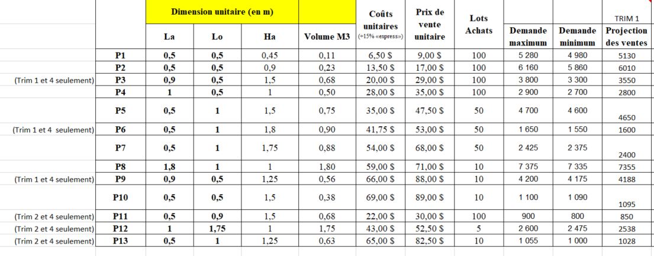
 | Année 1 | Année 2 | Année 3
Trimestre 1 | 25% | 0 | 13328.380386
Trimestre 2 | 15% | 0 | 13328.380386
Trimestre 3 | 0 | 0 | 13328.380386
Trimestre 4 | 0 | 0 | 13328.380386

S2 - Inventaire départ
Évaluation de l'inventaire au démarrage TRIM 1: |  |  |  |  |  |  | Données d'entreprise à ajuster en fonction de la situation
 |  |  |  | (Plafond ou Plancher) |  |  |  |  |  | Tableau de comparaison des transporteurs:
 |  | Ventes TRIM 1 | Lot | Qté à commander | Coût unitaire | Coût total | Volume unitaire (M3) | Volume total (M3) |  |  |  | M3 | Coût | Nombre de voyages | Coût total
 | P1 | 5235 | 50 | 5250 | 6.75 $ | 35,438 $ | 0.18 | 945 |  | FTL | Fournisseur: | 150 | 925 $ | 32 | 29,600 $ | 30,250 $
 | P2 | 6135 | 100 | 6200 | 13.50 $ | 83,700 $ | 0.23 | 1395 |  |  |  | 100 | 650 $ | 1.00 | 650 $
 | P3 | 3625 | 100 | 3700 | 20.00 $ | 74,000 $ | 0.68 | 2498 |  | LTL | Desgagné: | 150 | 865 $ | 32 | 27,680 $ | 27,959 $
 | P4 | 2860 | 100 | 2900 | 29.00 $ | 84,100 $ | 0.50 | 1450 |  |  |  | 100 | 745 $ | 0.38 | 279 $
 | P5 | 4750 | 50 | 4750 | 35.00 $ | 166,250 $ | 0.75 | 3563
 | P6 | 1640 | 100 | 1700 | 42.00 $ | 71,400 $ | 0.90 | 1530
 | P7 | 2455 | 50 | 2500 | 54.00 $ | 135,000 $ | 0.88 | 2188
 | P8 | 7510 | 10 | 7510 | 59.00 $ | 443,090 $ | 1.80 | 13518
 | P9 | 4275 | 10 | 4280 | 66.00 $ | 282,480 $ | 0.56 | 2408
 | P10 | 1125 | 10 | 1130 | 69.00 $ | 77,970 $ | 0.75 | 848
 | P11 | 0 | 100 | 0 | 22.00 $ | - $ | 0.68 | 0
Calcul du coût de la commande 1
Choix du transporteur (frais de transport - Fret à l'achat)
 | P12 | 0 | 10 | 0 | 43.00 $ | - $ | 1.75 | 0
 | P13 | 0 | 10 | 0 | 65.00 $ | - $ | 1.25 | 0

 |  |  |  |  |  | 1,453,428 $ |  | 4838 | volume total
 |  |  |  |  |  |  |  | 32.0 | Nombre de voyage de 150 m3 en FTL
 |  |  |  |  |  |  | volume chargé: | 4800
 |  |  |  |  |  |  | reste | 37.5 | m3
 |  |  |  |  |  |  | Voyage 100 m3 | 0.38

 | Coût de la commande 1= |  |  |  |  | 1,453,428 $
 | +frais de transport = le plus petit montant |  |  |  |  | 27,959 $
 | Total: |  |  |  |  | 1,481,387 $

 | Note: Taxes à recevoir à traiter plus tard

S3 - IMMO
arrondir à une décimale près.
Évaluation du bâtiment |  | Choix: | Acheter | Louer
 |  |  |  |  |  | Volume d'étalage = |  |  |  |  | Caisses enregistreuses: |  |  |  | Cafétéria:
Magasin et Entrepôt |  |  |  | 22717.05 |  | Produits | Votre choix: Ventes en unité | Volume unitaire (M3) | Volume total (M3) |  | 90348 | Nombre d'unité vendues totales (en fct de votre choix) |  |  |  | m de hauteur
Espace pour les caisses enregistreuses |  |  |  | 175 |  | P1 | 10937 | 0.18 | 1969 |  | 13000 | capacité des caisses enregistreuses en nombre d'unités par trimestre
Espace de cafétéria pour les employés (60% des employés) |  |  |  | 186 |  | P2 | 12817 | 0.23 | 2884 |  | 7.00 | caisses enregistreuses nécessaires (plafond 1) |  | Gestionnaire | 1
Espace de bureaux pour vous et certains employés |  |  |  | 192 |  | P3 | 7573 | 0.68 | 5112 |  | 5 | m2 par caisse enregistreuse |  | Caissier | 7 |  | (en lien avec le nombre de caisse, non-arrondi)
 |  |  |  |  |  | P4 | 5975 | 0.50 | 2988 |  | 35 | m2 pour le total des caisses enregistreuses |  | Comptable-gestionnaire | 2.6 | 2700 | (capacité X produits/semaine)
Volume total du bâtiment = |  |  |  | 23270 | m3 | P5 | 9924 | 0.75 | 7443 |  | 5 | m de hauteur |  | Vendeur | 6.9 | 1000 | (capacité X produits/semaine)
un trimestre = 13 semaines
 |  |  |  |  |  | P6 | 3426 | 0.90 | 3084 |  | 175 | m3 pour les caisses enregistreuses |  | Manutentionnaire | 3.1 |  | (capacité X m3 de marchandises/semaine)
 |  |  |  |  |  | P7 | 5129 | 0.88 | 4488 |  |  |  |  | Concierge |  | 23270 | (1 pour 12000 m3) ne pas automatiser
 |  |  |  |  |  | P8 | 15690 | 1.80 | 28242 |  |  |  |  | Total des employés: | 20.6 | ajouter le nombre de concierges à la main
 |  |  |  |  |  | P9 | 8931 | 0.56 | 5024 |  |  |  |  | 60% | 12.4 | (60% des employés)
 |  |  |  |  |  | P10 | 2350 | 0.75 | 1763 |  |  |  | m2/employé | 5 | 61.9 | M2 total pour les 60% employé
 |  |  |  |  |  | P11 | 1464 | 0.68 | 988 |  |  |  | H | 3 | 186 | M3 (ajout de la hauteur désirée)
 |  |  |  |  |  | P12 | 4366 | 1.75 | 7640
 |  |  |  |  |  | P13 | 1766 | 1.25 | 2208
Achat versus Location du bâtiment |  |  |  |  |  |  |  | Volume total (étalage) | 73830 | M3 |  |  |  | Volume total en M3 | 90348 | Estimation chariots |  |  | (si je prends seulement des chariots élévateurs)
 | Location |  | Achat |  |  |  |  |  | 13 | semaine par trimestre |  |  |  | Équipement | Coût | Capacité mensuelle M3 de manutention | Capacité trimestrielle M3 de manutention | Nombre d'équipement | Volume traité (M3) | Coût totaux
Location | 1.35 $ | /m3 | 75 $ | /m3 |  |  |  |  | 5679 | M3 par semaine |  |  |  | Petit diable | 200 $ | 1000 | 3000 | 1 | 3000 | 200 $ | Obligatoire pour les petits colis
Amélioration loc. | 15.00 $ | /m3 | = | Bâtiment |  |  |  |  | 2 | semaine d'inventaire |  |  |  | Transpalette | 2,200 $ | 5000 | 15000 |  | 0 | - $
 |  |  |  |  |  |  |  |  | 11359 | M3 de marchandise à placer |  |  |  | Chariot élévateur électrique | 11,500 $ | 10000 | 30000 | 3 | 90000 | 34,500 $ | Obligatoire si entrepôt supérieur à 5 m de hauteur
 |  |  |  |  |  |  |  |  | 2 | doubler pour espace de circulation |  |  |  |  |  |  |  | Total = | 93000
 |  |  | 1,745,236 $ | Total |  |  |  |  | 22717 | m3 volume du magasin entrepôt |  |  |  |  | Nombre: |  |  | Écart besoin | 2652
Loyer | 31,414.24 $ | /mois | 1,483,450 $ | Terrain |  |  |  |  | 5 | mètre en hauteur |  |  |  | Besoin en manutentionnaire: | 2.8
Amélioration loc | 349,000.00 $ |  | 261,785 $ | Bâtiment |  |  |  |  | 4543 | Surface d'étalages (en m2)

Il faut prévoir suffisamment d'espace pour être en mesure de répondre à un certain volume de ventes, car on ne veut pas avoir à déménager trop souvent! :)
 |  |  |  |  |  | Votre choix provient de ce tableau que vous avez calculé dans la feuille Excel des estimés de ventes!
Module de caisses enregistreuses ( 4500$/module) |  | 31,500.00 $ |  | bureau vendeur | 4
Bureaux - Administration (955$/bureau) |  | 3,900.00 $
Bureaux - vendeur ( 900$/ 2 bureaux) |  | 3,600.00 $
Ameublement cafétéria (350$ / 4 employés) |  | 1,084.00 $ |  |  |  |  |  |  |  |  |  |  |  |  | Espace bureau
Étalage magasin (120$/ 10 m3) |  | 40,890.69 $ |  |  |  |  |  |  |  |  |  |  |  |  | Gestionnaire | 1
Étalage entrepôt (70$/ 10 m3) |  | 55,656.77 $ |  |  |  |  |  |  |  |  |  |  |  |  | Comptable-gestionnaire | 2.6
Équipement informatique (5000$/bureaux) |  | 40,000.00 $ |  |  |  |  |  |  |  |  |  |  |  |  | Total = | 3.6
Équipement de manutention (voir tableau + haut) |  | 34,700.00 $ |  |  |  |  |  |  |  |  |  |  |  |  | arrondi.sup | 4 | bureau
Équipement de cuisine (1000$ / 5 employés) |  | 5,000.00 $ |  |  |  |  |  |  |  |  |  |  |  |  |  | 16 | m2
 |  |  |  |  |  |  |  |  |  |  |  |  |  |  | Hauteur | 3
 |  |  |  |  |  |  |  |  |  |  |  |  |  |  | Volume M3 pour espace bureau | 192

S4 - Montage financier
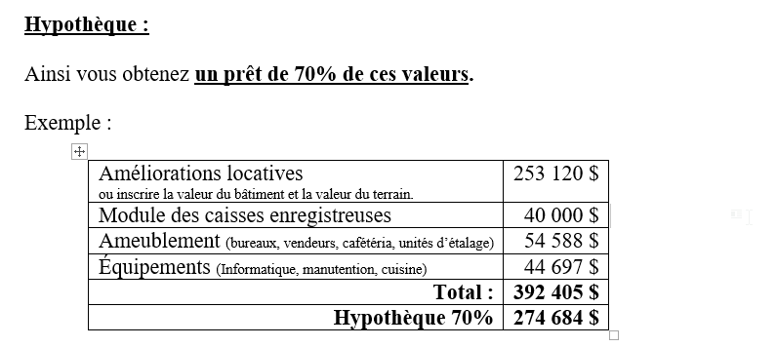
 | Actif |  |  | Passif | Calculs des passifs: |  |  | Actif |  |  | Passif | Calculs des passifs:
14.975% | Taxes à recevoir | 217,651 $ | 670,000 $ | Marge de crédit |  |  | 14.975% | Taxes à recevoir | 217,651 $ | 670,000 $ | Marge de crédit | 11% | 100% | 75% | 70% | plafond (1000$)
 | Stock de marchandises | 1,453,428 $ | 851,612 $ | Comptes fournisseurs |  |  |  | Stock de marchandises | 1,453,428 $ | 851,612 $ | Comptes fournisseurs | 50%
 | Charges payées d'avance | 25,000 $ | 59,290 $ | Hypothèque |  |  |  | Charges payées d'avance | 25,000 $ | 59,290 $ | Hypothèque | 6% | 70% | plafond (1000$)
 | Frais d'incorporation | 6,500 $ | 152,007.00 $ | Capital de risque |  |  |  | Frais d'incorporation | 6,500 $ | 152,007.00 $ | Capital de risque | 10%
 | Améliorations locatives | 349,000 $ |  |  |  |  |  | Terrain | 1,483,450 $
 | Caisses enregistreuses | 31,500 $ |  |  |  |  |  | Bâtiment | 261,785 $
 | Ameublement | 105,131 $ |  |  |  |  |  | Caisses enregistreuses | 31,500 $
 | Équipement informatique | 40,000 $ |  | Capitaux propres |  |  |  | Ameublement | 105,131 $
 | Équipement de manutention | 34,700 $ | 450000 | Capital-actions |  |  |  | Équipement informatique | 40,000 $ |  | Capitaux propres
 | Équipement de cuisine | 5,000 $ | 85000 | Subvention |  |  |  | Équipement de manutention | 34,700 $ | 450,000 $ | Capital-actions
 |  |  |  |  |  |  |  | Équipement de cuisine | 5,000 $ |  | Subvention
 | Total des actifs: | 2,267,910 $ | 2,267,909 $ | :Total des passifs et des capitaux propres
 |  |  |  |  |  |  |  | Total des actifs: | 3,664,145 $ | 2,182,909 $ | :Total des passifs et des capitaux propres
 |  | écart: | 0 $
 |  |  |  |  |  |  |  |  | écart: | 1,481,236 $
Faites votre choix final et inscrire les informations dans votre bilan de démarrage sur Acomba
Dans les soldes d'ouverture de chacun de vos comptes |  |  |  |  |  |  | Faire votre bon de commande 1 (énoncé de travail)
 |  |  |  |  |  |  | Voir modèle disponible sur Léa

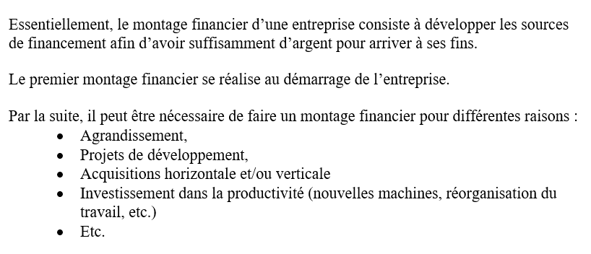

 |  |  |  |  |  | Marge de crédit:

IMPORTANT
Attention! :)
Vous devez copier toutes les feuilles Excel en même temps, afin de s'assurer que les montants s'inscrivent dans votre feuille de transactions Acomba.
Il faut sélectionner toutes les feuilles (Ctrl +C), appuyer sur bouton de droite de la souris et faire Copier dans votre dossier de simulation.

S5 -Outil - Ventes
 | Analyse des ventes
 |  | VOIR DOC. LÉA |  |  |  | E *prix de vente + F*50%*Prix de vente | =(C-E-F) | H * Prix coûtant | Analyse complémentaire (ventes perdue)
Produits | Quantités commandées | Ventes potentielles | Ventes réelles en unités | Inventaire de début | Ventes produit saisonniers en unités | Ventes totales (TRIM 1) en $ (sans les taxes à payer) | Inventaire de fin (en unités) | Inventaire de fin (en $) | Produits | Écart (en unité) | Écart (en $) | Besoins commande 2 | Volume unitaire (M3) | Volume total achété (M3)
P1 | 5250 | 5385 | 5250 | 5300 |  | 57,067.50 $ | 0 | - $ | P1 | 135 | 1,467 $ |  | 0.18 | 945
P2 | 6200 | 6270 | 6200 | 6200 |  | 134,788.00 $ | 0 | - $ | P2 | 70 | 1,522 $ |  | 0.23 | 1395
P3 | 3700 | 3477 | 3477 | 3700 |  | 121,764.54 $ | 223 | 4,460 $ | P3 | 0 | - $ |  | 0.68 | 2347
P4 | 2900 | 2923 | 2900 | 2900 |  | 122,554.00 $ | 0 | - $ | P4 | 23 | 972 $ |  | 0.50 | 1450
P5 | 4750 | 4754 | 4750 | 4800 |  | 281,057.50 $ | 0 | - $ | P5 | 4 | 237 $ |  | 0.75 | 3563
P6 | 1700 | 1621 | 1621 | 1700 |  | 103,744.00 $ | 79 | 3,318 $ | P6 | 0 | - $ |  | 0.90 | 1459
P7 | 2500 | 2454 | 2454 | 2500 |  | 201,497.94 $ | 46 | 2,484 $ | P7 | 0 | - $ |  | 0.88 | 2147
P8 | 7510 | 7505 | 7505 | 7600 |  | 643,403.65 $ | 5 | 295 $ | P8 | 0 | - $ |  | 1.80 | 13509
P9 | 4280 | 4276 | 4276 | 4300 |  | 464,715.68 $ | 4 | 264 $ | P9 | 0 | - $ |  | 0.56 | 2405
P10 | 1130 | 1130 | 1130 | 1200 |  | 121,441.10 $ | 0 | - $ | P10 | 0 | - $ |  | 0.75 | 848
P11 | 0 | 0 | 0 | 900 | 0 | - $ | 0 | - $ | P11 | 0 | - $ |  | 0.68 | 0
P12 | 0 | 0 | 0 | 2600 | 0 | - $ | 0 | - $ | P12 | 0 | - $ |  | 1.75 | 0
P13 | 0 | 0 | 0 | 1100 | 0 | - $ | 0 | - $ | P13 | 0 | - $ |  | 1.25 | 0
 | 39920 | 39795 | 39563 | 44800 | 0 | 2,252,033.91 $ | 357 | 10,821 $ |  | 232 | 4,198 $ |  | Volume total (étalage) | 30067 | m3
Fonction Min entre Quantités commandées et Ventes potentielles
=Si (qté commandée < ventes potentielles; 0;Quantité commandée -Ventes potentielles)
=Si (ventes potentielles > ventes réelles; Ventes potentielles - ventes réelles ; 0)

Fournisseur 1
Chez Fournisseur, tout est à l'heure!
Fournisseur
Bon de commande
Vendu à | Simul inc. |  |  | N° bon de commande | 48826
 | No. 1112223 |  |  | Date | 2025-02-15
 | cégep Limoilou
 | G1G1G1
 | 581-090-2426

Quantité | Nº de l’article | Description | Prix unitaire | Remise | Total de la ligne
5300 | 1 | P1 | 6.75 $ |  | 35,775.00 $
6200 | 2 | P2 | 13.50 $ |  | 83,700.00 $
3700 | 3 | P3 | 20.00 $ |  | 74,000.00 $
2900 | 4 | P4 | 29.00 $ |  | 84,100.00 $
4800 | 5 | P5 | 35.00 $ |  | 168,000.00 $
1700 | 6 | P6 | 42.00 $ |  | 71,400.00 $
2500 | 7 | P7 | 54.00 $ |  | 135,000.00 $
7600 | 8 | P8 | 59.00 $ |  | 448,400.00 $
4300 | 9 | P9 | 66.00 $ |  | 283,800.00 $
1200 | 10 | P10 | 69.00 $ |  | 82,800.00 $
900 | 11 | P11 | 22.00 $ |  | 19,800.00 $
2600 | 12 | P12 | 43.00 $ |  | 111,800.00 $
1100 | 13 | P13 | 65.00 $ |  | 71,500.00 $

 |  |  |  |  | 1,670,075.00 $
Pour toute question concernant cette facture, utilisez les informations de contact : |  |  |  | Sous-total | 1,670,075.00 $
Nom, numéro de téléphone, e-mail du contact |  |  | T.P.S. | 5% | 83,503.75 $
Nous vous remercions de votre confiance. |  |  | T.V.Q | 9.975% | 166,589.98 $
 |  |  |  | Total | 1,920,168.73 $

S5 -Outil - Charges
Notes de cours: section Calcul des opérations du Trimestre 1 (voir calcul des charges d'exploitation)
Outil - Coûts TRIM 1
Tableau des indicateurs: |  |  |  |  |  |  | Sections à compléter
Quantités vendues | 39563 | unités
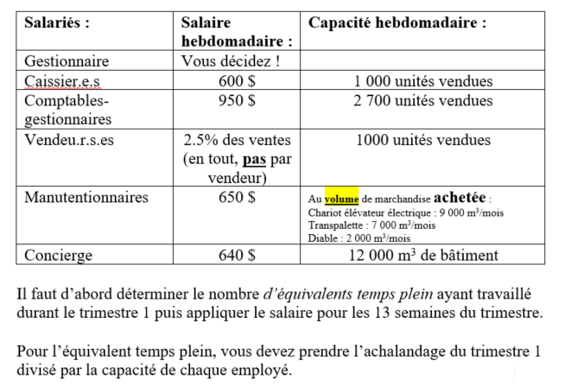
Volume acheté | 30067 | M3 |  |  |  |  | Taux de taxes = | 14.975%
Valeur des ventes | 2,252,034 $ |  |  |  |  |  | Trimestre/an = | 4
Volume du bâtiment | 23270 | M3 |  |  |  |  | Nombre de sem = | 13
 |  |  |  |  |  |  | Mois/Trimestre = | 3

Coût des marchandises vendues |  |  | Salaires (selon Ventes Trim 1)

Inventaire du début | - $
Achats | 1,698,105 $ |  |  | Capacité TRIM | UDM | salaire/semaine | Nombre | Salaire TRIM 1
Fret à l'achat |  |  | Gestionnaire |  |  | 1,000 $ | 1 | 13,000 $
Inventaire de fin | 10,821 $ |  | Cassier.e.s | 13000 | un | 600 $ | 3.04 | 23,738 $
 |  |  | Comptable-gestionnaires | 35100 | un | 950 $ | 1.13 | 13,920 $
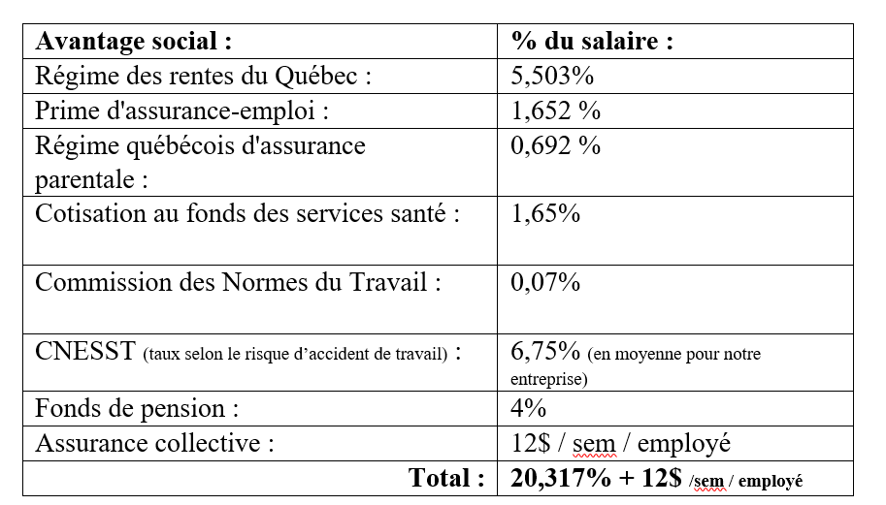
 |  |  | Vendeur.e.s | 13000 | un | 2.5% | 3.04 | 56,301 $
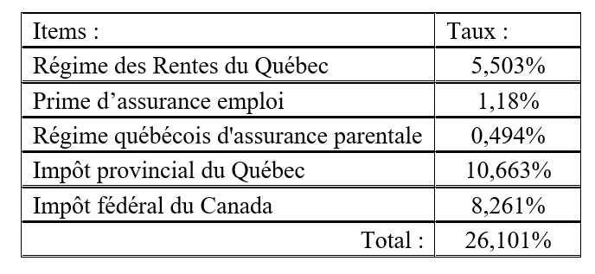
 |  |  | Manutentionnaire.s | 30000 | m3 | 620 $ | 1.00 | 8,078 $
 |  |  | Concierge.s | 12000 | m3 | 640 $ | 1.94 | 16,134 $
 |  |  | Salaires |  |  |  | 11.2 | 131,171 $
 |  |  | Retenues à la sources = | 26.10% |  |  |  | 34,236.89 $
 |  |  | Avantages sociaux = | 20.32% |  |  |  | 26,649.97 $
 |  |  | Assurances coll = | 12 $ |  |  |  | 1,747.2 $
 |  |  | Fonds de pension = | 4% |  |  |  | 5,247 $
 |  |  | Vacances = | 4% |  |  |  | 5,247 $

Téléphonie et système de communication |  |  |  |  | Frais de livraison aux clients:
Coût location/ système / mois | 250 $
Nombre d'employé par location | 4 |  |  |  |  | qté vendue | vol. unitaire | Total M3
Nombre de location | 3.00 |  |  |  | P7 | 2454 | 0.88 | 2147
Coût total par mois = | 750.00 $ |  |  |  | P8 | 7505 | 1.80 | 13509
Coût par trimestre = | 2,250.00 $ |  |  |  | P9 | 4276 | 0.56 | 2405
Taxes | 336.9 $ |  |  |  |  |  |  | 18062 | m3
 |  |  |  |  |  |  | voyage = | 120 | 18000
Électricité (même valeur pour tous) - Dépenses fixes (facture équilibrée) |  |  |  |  |  |  | volume restant = | 61.50
Total |  |  | 18,500 $ |  |  |  |  | $ voyage
Taxes |  |  | 2,770 $ |  | Camion | 150 | m3 | 640 $ | 76,800.00 $
 |  |  |  |  |  | 100 | m3 | 500 $ | 307.50
 |  |  |  |  | Frais de livraison = |  |  |  | 77,107.50 $
Frais d'entretien |  |  |  |  | Taxes |  |  |  | 11,546.85 $
 | $/an | Référence | $T1
Bâti. Ou Amélior. Loc. | 8.0 $ | /an /m3 | 186,158 $
Caisses enregis. | 600 $ | /an / par utilisation | 1,050 $
Équip. De cuisine | 10% | $ coût total de l'équipement/an | 125 $ |  | Loyer | (Pour ceux qui louent le bâtiment)
Équipement de manutention | 10% | $ coût total de l'équipement / an / utilisation | 865.56 $ |  | Location mensuelle | 31,414.24 $
Téléphonie et comm. | 0 $ | inclus dans la location |  |  | Location trimestrielle | 94,242.72 $
Ameublement | 5% | $ coût total de l'équipement/an | 1,314 $ |  | Taxes | 14,112.85 $
Équip. Inform | 500 $ | /an / par utilisation | 24 $
Total |  |  | 189,537 $ |  | Publicité
Taxes |  |  | 28,383 $
 |  |  |  |  | % ventes M1 | /mois
Assurances: |  |  |  |  | 12% | 3,000 $
 | $/an | Référence | $T1 |  | 270,244.07 $ | 6,000 $
Bâti. Ou Amélior. Loc. | 1.50% | $ coût total par an | 1,309 $ |  | Total | 276,244.07 $
Équipements (tous) | 3% | $ coût total par an | 834 $ |  | Taxes | 41,367.55 $
Mobilier (tous) | 0.50% | $ coût total par an | 131 $
Total |  |  | 2,274 $
Taxes 9% (à inclure) | 9% |  | 2,479 $ |  | Fournitures de bureau:

 |  |  |  |  | $ Employé / an | Équivalent temps plein
Taxes municipales: | Ne s'applique pas à la location |  |  |  | 700 $ | 8.21
 |  |  | $T1 |  | Total | 1,437.41 $
Taxes municipales | 2.5% | /an du coût Terrain et Bâtiment | 10,908 $ |  | Taxes | 215.25 $
Taxes |  |  | 1,633 $

 |  |  |  |  | Frais de banque (pas taxables)
Amortissement (pas taxables) |  |  |  |  | 15 $ | 5000 | un vendues
Biens | Amortissement annuel | Valeur | Charges d'amort. TRIM |  | Produits vendus = | 39563 | un vendues
Terrain | NA | 1,483,450 $ |  |  | Frais de banque | 119 $
Bâtiment | 4%
Améliorations locatives | 20% | 349,000 $ | 17450.00
Site transactionnel | 50%
Modules de caisses enre. | 20% | 31,500 $ | 1575.00
Équipement de cuisine | 20% | 5,000 $ | 250.00 |  | Honoraires professionnelles
Équipement de manutention | 20% | 34,700 $ | 1735.00 |  | 0.35% | des ventes totales
Équipement informatique | 30% | 40,000 $ | 3000.00 |  | Total | 7,882.12 $
Ameublements | 20% | 105,131 $ | 5256.57 |  | Taxes | 1,180.35 $

 |  |  |  |  | Si commerce électronique

 |  |  |  |  | Frais de site électronique
 |  |  |  |  | Domaine = | 750 $ | /an
 |  |  |  |  | Total | 188 $ | /trimestre
 |  |  |  |  | Espace de stockage= | 155 $ | /mois
 |  |  |  |  | Total | 465 $
 |  |  |  |  | Frais de site total | 653 $
 |  |  |  |  | Taxes | 97.71 $

 |  |  |  |  | Frais de transactions via internet
 |  |  |  |  | Taux | 2.50%
 |  |  |  |  | Frais de transaction
 |  |  |  |  | Taxes | 0.00 $

S8 – Commande TRIM 2
Évaluation de l'inventaire au démarrage TRIM 2: |  |  |  |  |  |  |  | Données d'entreprise à ajuster en fonction de la situation
 |  |  |  |  | (Plafond ou Plancher) |  |  |  |  |  | Tableau de comparaison des transporteurs:
 |  | Prévision TRIM 2 | inventaire de fin | Lot | Qté à commander | Coût unitaire | Coût total | Volume unitaire (M3) | Volume total (M3) |  |  |  | M3 | Coût | Nombre de voyages | Coût total
 | P1 | 7729 | 0 | 50 | 7750 | 6.75 $ | 52,313 $ | 0.18 | 1395 |  | FTL | Fournisseur: | 150 | 925 $ | 290 | 268,250 $ | 268,900 $
 | P2 | 9058 | 0 | 100 | 9100 | 13.50 $ | 122,850 $ | 0.23 | 2048 |  |  |  | 100 | 650 $ | 1.00 | 650 $
 | P3 | 0 | 223 | 100 | -200 | 20.00 $ |  | 0.68 | -135 |  | LTL | Desgagné: | 150 | 865 $ | 290 | 250,850 $ | 251,070 $
 | P4 | 4222 | 0 | 100 | 4300 | 29.00 $ | 124,700 $ | 0.50 | 2150 |  |  |  | 100 | 745 $ | 0.30 | 220 $
 | P5 | 7013 | 0 | 50 | 7050 | 35.00 $ | 246,750 $ | 0.75 | 5288
 | P6 | 0 | 79 | 100 | 0 | 42.00 $ | - $ | 0.90 | 0
 | P7 | 3624 | 46 | 50 | 3600 | 54.00 $ | 194,400 $ | 0.88 | 3150
 | P8 | 11088 | 5 | 10 | 11090 | 59.00 $ | 654,310 $ | 1.80 | 19962
 | P9 | 0 | 4 | 10 | 0 | 66.00 $ | - $ | 0.56 | 0
 | P10 | 1661 | 0 | 10 | 1670 | 69.00 $ | 115,230 $ | 0.75 | 1253
 | P11 | 1129 | 0 | 100 | 1200 | 22.00 $ | 26,400 $ | 0.68 | 810
Calcul du coût de la commande 1
Choix du transporteur (frais de transport - Fret à l'achat)
 | P12 | 3366 | 0 | 10 | 3370 | 43.00 $ | 144,910 $ | 1.75 | 5898
 | P13 | 1362 | 0 | 10 | 1370 | 65.00 $ | 89,050 $ | 1.25 | 1713

 |  |  |  |  |  |  | 1,770,913 $ |  | 43530 | volume total
 |  |  |  |  |  |  |  |  | 290.0 | Nombre de voyage de 150 m3 en FTL
 |  |  |  |  |  |  |  | volume chargé: | 43500
 |  |  |  |  |  |  |  | reste | 29.5 | m3
 |  |  |  |  |  |  |  | Voyage 100 m3 | 0.30

 | Coût de la commande 2= |  |  |  |  |  | 1,770,913 $
 | +frais de transport = le plus petit montant |  |  |  |  |  | 251,070 $
 | Total: |  |  |  |  |  | 2,021,982 $

 | Note: Taxes à recevoir à traiter plus tard

Bon de commande TRIM 2
Chez Fournisseur, tout est à l'heure!
Fournisseur
Bon de commande
Vendu à | Simul inc. |  |  | N° bon de commande | 48826
 | No. 1112223 |  |  | Date | 2025-02-15
 | cégep Limoilou
 | G1G1G1
 | 581-090-2426

Quantité | Nº de l’article | Description | Prix unitaire | Remise | Total de la ligne
7750 | 1 | P1 | 6.75 $ |  | 52,312.50 $
9100 | 2 | P2 | 13.50 $ |  | 122,850.00 $
-200 | 3 | P3 | 20.00 $ |  | -4,000.00 $
4300 | 4 | P4 | 29.00 $ |  | 124,700.00 $
7050 | 5 | P5 | 35.00 $ |  | 246,750.00 $
0 | 6 | P6 | 42.00 $ |  | 0.00 $
3600 | 7 | P7 | 54.00 $ |  | 194,400.00 $
11090 | 8 | P8 | 59.00 $ |  | 654,310.00 $
0 | 9 | P9 | 66.00 $ |  | 0.00 $
1670 | 10 | P10 | 69.00 $ |  | 115,230.00 $
1200 | 11 | P11 | 22.00 $ |  | 26,400.00 $
3370 | 12 | P12 | 43.00 $ |  | 144,910.00 $
1370 | 13 | P13 | 65.00 $ |  | 89,050.00 $

 |  |  |  |  | 1,766,913 $
Pour toute question concernant cette facture, utilisez les informations de contact : |  |  |  | Sous-total | 1,766,913 $
Nom, numéro de téléphone, e-mail du contact |  |  | T.P.S. | 5% | 88,345.63 $
Nous vous remercions de votre confiance. |  |  | T.V.Q | 9.975% | 176,249.52 $
 |  |  |  | Total | 2,031,508 $

S8 -Outil - Ventes
 | Analyse des ventes
 |  | VOIR DOC. LÉA |  |  |  | E *prix de vente + F*50%*Prix de vente | =(C-E-F) | H * Prix coûtant | Analyse complémentaire (ventes perdue)
Produits | Quantités commandées | Ventes potentielles | Ventes réelles en unités | Inventaire de début | Ventes produit saisonniers en unités | Ventes totales (TRIM 1) en $ (sans les taxes à payer) | Inventaire de fin (en unités) | Inventaire de fin (en $) | Produits | Écart (en unité) | Écart (en $) | Besoins commande 2 | Volume unitaire (M3) | Volume total achété (M3)
P1 | 7750 | 7933 | 7750 | 5300 |  | 84,242.50 $ | 0 | - $ | P1 | 183 | 1,989 $ |  | 0.18 | 1395
P2 | 9100 | 9228 | 9100 | 6200 |  | 197,834.00 $ | 0 | - $ | P2 | 128 | 2,783 $ |  | 0.23 | 2048
P3 | 0 | 0 | 0 | 3700 |  | - $ | 0 | - $ | P3 | 0 | - $ |  | 0.68 | 0
P4 | 4300 | 4350 | 4300 | 2900 |  | 181,718.00 $ | 0 | - $ | P4 | 50 | 2,113 $ |  | 0.50 | 2150
P5 | 7050 | 6999 | 6999 | 4800 |  | 414,130.83 $ | 51 | 1,785 $ | P5 | 0 | - $ |  | 0.75 | 5249
P6 | 0 | 0 | 0 | 1700 |  | - $ | 0 | - $ | P6 | 0 | - $ |  | 0.90 | 0
P7 | 3600 | 3651 | 3600 | 2500 |  | 295,596.00 $ | 0 | - $ | P7 | 51 | 4,188 $ |  | 0.88 | 3150
P8 | 11090 | 11111 | 11090 | 7600 |  | 950,745.70 $ | 0 | - $ | P8 | 21 | 1,800 $ |  | 1.80 | 19962
P9 | 0 | 0 | 0 | 4300 |  | - $ | 0 | - $ | P9 | 0 | - $ |  | 0.56 | 0
P10 | 1670 | 1658 | 1658 | 1200 |  | 178,185.26 $ | 12 | 828 $ | P10 | 0 | - $ |  | 0.75 | 1244
P11 | 1200 | 917 | 917 | 900 | 283 | 38,349.45 $ | 0 | - $ | P11 | 0 | - $ |  | 0.68 | 619
P12 | 3370 | 2570 | 2570 | 2600 | 800 | 188,298.00 $ | 0 | - $ | P12 | 0 | - $ |  | 1.75 | 4498
P13 | 1370 | 1031 | 1031 | 1100 | 339 | 119,593.81 $ | 0 | - $ | P13 | 0 | - $ |  | 1.25 | 1289
 | 50500 | 49448 | 49015 | 44800 | 1422 | 2,648,693.56 $ | 63 | 2,613 $ |  | 433 | 12,873 $ |  | Volume total (étalage) | 41602 | m3
Fonction Min entre Quantités commandées et Ventes potentielles
=Si (qté commandée < ventes potentielles; 0;Quantité commandée -Ventes potentielles)
=Si (ventes potentielles > ventes réelles; Ventes potentielles - ventes réelles ; 0)

S8-Outil - Charges
Notes de cours: section Calcul des opérations du Trimestre 1 (voir calcul des charges d'exploitation)
Outil - Coûts TRIM 2
Tableau des indicateurs: |  |  |  |  |  |  | Sections à compléter
Quantités vendues | 49015 | unités
Volume acheté | 41602 | M3 |  |  |  |  | Taux de taxes = | 14.975%
Valeur des ventes | 2,648,694 $ |  |  |  |  |  | Trimestre/an = | 4
Volume du bâtiment | 23270 | M3 |  |  |  |  | Nombre de sem = | 13
 |  |  |  |  |  |  | Mois/Trimestre = | 3

Coût des marchandises vendues |  |  | Salaires (selon Ventes Trim 1)

Inventaire du début | 10,821.00 $
Achats | 1,766,913 $ |  |  | Capacité TRIM | UDM | salaire/semaine | Nombre | Salaire TRIM 1
Fret à l'achat | 251,070 $ |  | Gestionnaire |  |  | 1,000 $ | 1 | 13,000 $
Inventaire de fin | 2,613 $ |  | Cassier.e.s | 13000 | un | 600 $ | 3.77 | 29,409 $
 |  |  | Comptable-gestionnaires | 35100 | un | 950 $ | 1.40 | 17,246 $
 |  |  | Vendeur.e.s | 13000 | un | 2.5% | 3.77 | 66,217 $
 |  |  | Manutentionnaire.s | 30000 | m3 | 620 $ | 1.39 | 11,177 $
 |  |  | Concierge.s | 12000 | m3 | 640 $ | 1.94 | 16,134 $
 |  |  | Salaires |  |  |  | 13.3 | 153,183 $
 |  |  | Retenues à la sources = | 26.10% |  |  |  | 39,982.37 $
 |  |  | Avantages sociaux = | 20.32% |  |  |  | 31,122.25 $
 |  |  | Assurances coll = | 12 $ |  |  |  | 2,074.8 $
 |  |  | Fonds de pension = | 4% |  |  |  | 6,127 $
 |  |  | Vacances = | 4% |  |  |  | 6,127 $

Téléphonie et système de communication |  |  |  |  | Frais de livraison aux clients:
Coût location/ système / mois | 250 $
Nombre d'employé par location | 4 |  |  |  |  | qté vendue | vol. unitaire | Total M3
Nombre de location | 3.00 |  |  |  | P7 | 3600 | 0.88 | 3150
Coût total par mois = | 750.00 $ |  |  |  | P8 | 11090 | 1.80 | 19962
Coût par trimestre = | 2,250.00 $ |  |  |  | P9 | 0 | 0.56 | 0
Taxes | 336.9 $ |  |  |  |  |  |  | 23112 | m3
 |  |  |  |  |  |  | voyage = | 154 | 23100
Électricité (même valeur pour tous) - Dépenses fixes (facture équilibrée) |  |  |  |  |  |  | volume restant = | 12.00
Total |  |  | 18,500 $ |  |  |  |  | $ voyage
Taxes |  |  | 2,770 $ |  | Camion | 150 | m3 | 640 $ | 98,560.00 $
 |  |  |  |  |  | 100 | m3 | 500 $ | 60.00
 |  |  |  |  | Frais de livraison = |  |  |  | 98,620.00 $
Frais d'entretien |  |  |  |  | Taxes |  |  |  | 14,768.35 $
 | $/an | Référence | $T1
Bâti. Ou Amélior. Loc. | 8.0 $ | /an /m3 | 186,158 $
Caisses enregis. | 600 $ | /an / par utilisation | 1,050 $
Équip. De cuisine | 10% | $ coût total de l'équipement/an | 125 $ |  | Loyer | (Pour ceux qui louent le bâtiment)
Équipement de manutention | 10% | $ coût total de l'équipement / an / utilisation | 1,203.00 $ |  | Location mensuelle | 31,414.24 $
Téléphonie et comm. | 0 $ | inclus dans la location |  |  | Location trimestrielle | 94,242.72 $
Ameublement | 5% | $ coût total de l'équipement/an | 1,314 $ |  | Taxes | 14,112.85 $
Équip. Inform | 500 $ | /an / par utilisation | 771 $
Total |  |  | 190,621 $ |  | Publicité
Taxes |  |  | 28,546 $
 |  |  |  |  | % ventes M1 | /mois
Assurances: |  |  |  |  | 12% | 3,000 $
 | $/an | Référence | $T1 |  | - $ | 9,000 $
Bâti. Ou Amélior. Loc. | 1.50% | $ coût total par an | 1,309 $ |  | Total | 9,000.00 $
Équipements (tous) | 3% | $ coût total par an | 834 $ |  | Taxes | 1,347.75 $
Mobilier (tous) | 0.50% | $ coût total par an | 131 $
Total |  |  | 2,274 $
Taxes 9% (à inclure) | 9% |  | 2,479 $ |  | Fournitures de bureau:

 |  |  |  |  | $ Employé / an | Équivalent temps plein
Taxes municipales: | Ne s'applique pas à la location |  |  |  | 700 $ | 9.94
 |  |  | $T1 |  | Total | 1,739.01 $
Taxes municipales | 2.5% | /an du coût Terrain et Bâtiment | 10,908 $ |  | Taxes | 260.42 $
Taxes |  |  | 1,633 $

Amortissement (pas taxables) |  |  |  |  | 15 $ | 5000 | un vendues
Biens | Amortissement annuel | Valeur | Charges d'amort. TRIM |  | Produits vendus = | 49015 | un vendues
Terrain | NA | 1,483,450 $ |  |  | Frais de banque | 147 $
Bâtiment | 4%
Améliorations locatives | 20% | 349,000 $ | 17450.00
Site transactionnel | 50%
Modules de caisses enre. | 20% | 31,500 $ | 1575.00
Équipement de cuisine | 20% | 5,000 $ | 250.00 |  | Honoraires professionnelles
Équipement de manutention | 20% | 34,700 $ | 1735.00 |  | 0.35% | des ventes totales
Équipement informatique | 30% | 40,000 $ | 3000.00 |  | Total | 9,270.43 $
Ameublements | 20% | 105,131 $ | 5256.57 |  | Taxes | 1,388.25 $

 |  |  |  |  | Si commerce électronique

 |  |  |  |  | Frais de site électronique
 |  |  |  |  | Domaine = | 750 $ | /an
 |  |  |  |  | Total | 188 $ | /trimestre
 |  |  |  |  | Espace de stockage= | 155 $ | /mois
 |  |  |  |  | Total | 465 $
 |  |  |  |  | Frais de site total | 653 $
 |  |  |  |  | Taxes | 97.71 $

 |  |  |  |  | Frais de transactions via internet
 |  |  |  |  | Taux | 2.50%
 |  |  |  |  | Frais de transaction
 |  |  |  |  | Taxes | 0.00 $

